Feuil1
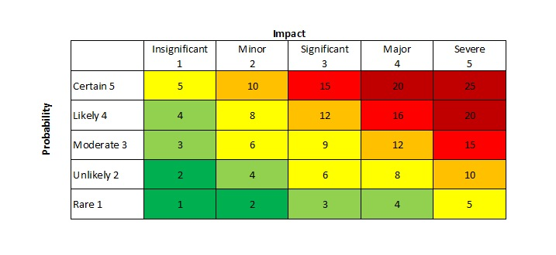
Titre | Description | Impact | Probabilité | Créé par | Témoin

